工作表2
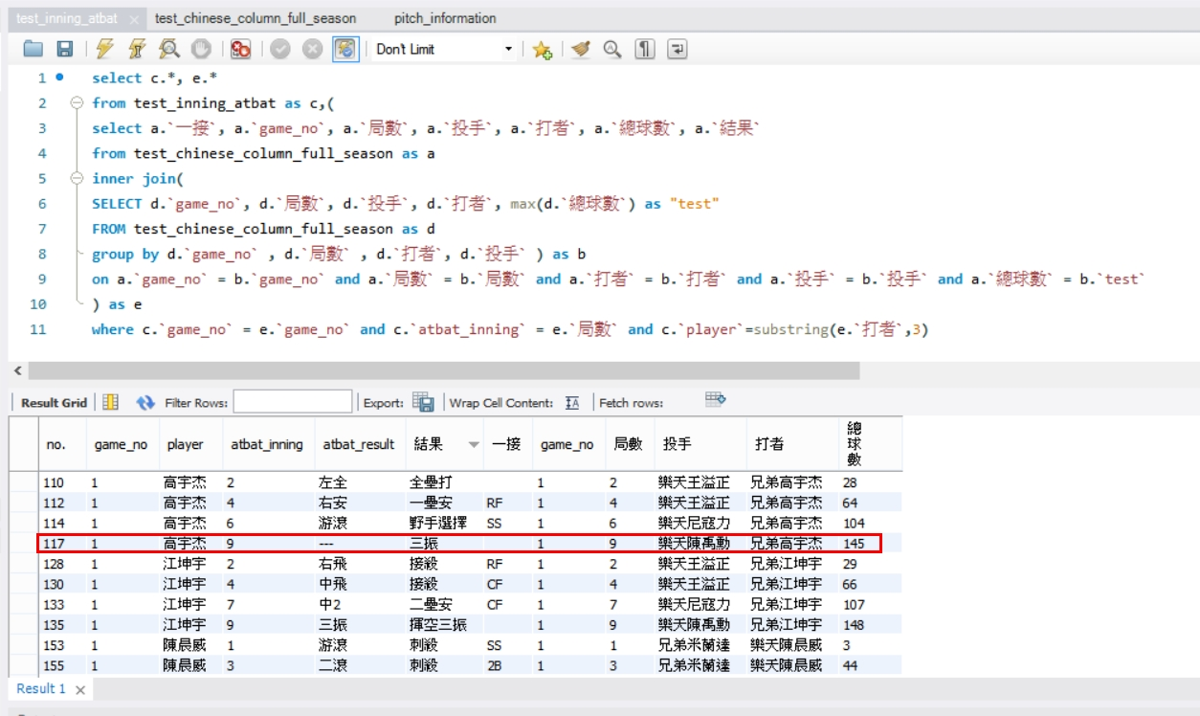

圖例說明： 右圖中，左1~左5的column是官網資料 左6到最後是raw data 使用game_no + inning + batter比對，有打擊結果的都可以比對出來 有些純代跑跟守備的球員沒辦法透過這個SQL code撈出，要另外再處理

